信用交易
融资融券市场交易数据统计(2023-02-02)

标的证券 | 融资融券余额（亿元） | 融资余额（亿元） | 融券余额（亿元） | 融资买入额（亿元） | 融资融券规模变化（亿元） | 融资余额增幅(‰) | 融券余额增幅(%)
统计数据 | 15,513.96 | 14,576.97 | 936.98 | 803.64 | 57.29 | 3.16 | 1.24
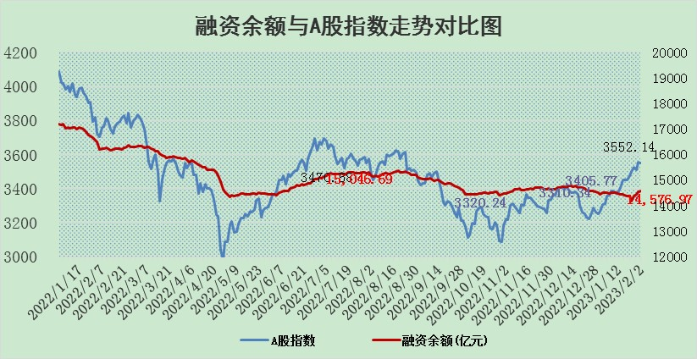

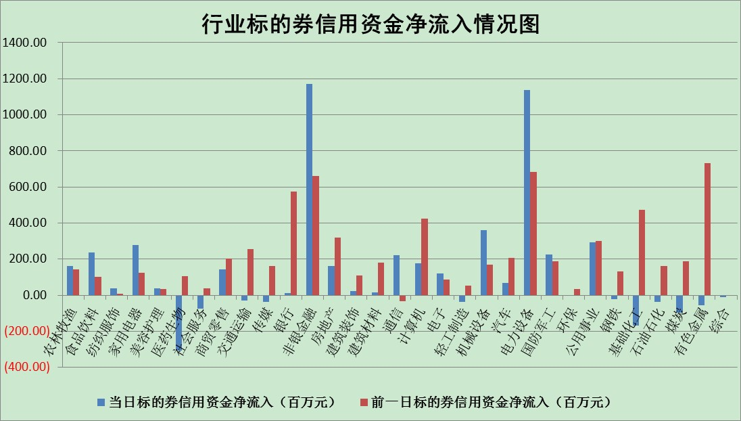

标的基金代码 | 标的基金简称 | 融资余额/市值(%) | 融资余额增幅(%) | 融资买入额/成交金额(%) | （融资余额净增额-融券余额净增额）/市值(‱) | 融券余额降幅(%) | ABS[（融资余额净增额-融券余额净增额）/市值净增额-1](%)
159902 | 华夏中小板ETF | 0.00 | 0.00 | 0.00 | 0.00 | 0.00 | 100.00
159915 | 易方达创业板ETF | 1.41 | 2.60 | 1059.59 | 4.16 | 9.06 | 108.07
159919 | 嘉实沪深300ETF | 3.89 | 0.89 | 2.94 | 2.89 | -3.71 | 112.29
159920 | 华夏恒生ETF | 70.43 | -0.28 | 1.60 | -20.04 | 0.21 | 20.04
159922 | 嘉实中证500ETF | 0.35 | -5.86 | 11.13 | -0.28 | 0.53 | 102.04
159925 | 南方沪深300ETF | 0.01 | 5.22 | 0.00 | 0.06 | 0.00 | 101.17
159928 | 消费ETF | 0.73 | 0.56 | 3.58 | 0.08 | -2.53 | 99.82
159934 | 易方达黄金ETF | 453.41 | -0.46 | 18.37 | -208.35 | 0.00 | 426.63
159939 | 全指信息技术ETF | 0.56 | -1.22 | 24.57 | -1.62 | -17.68 | 103.69
159940 | 全指金融地产ETF | 0.15 | 15.01 | 0.08 | 1.97 | 0.00 | 103.80
159995 | 半导体芯片ETF | 1.69 | -1.83 | 120.24 | -3.69 | -4.37 | 102.53
159997 | 天弘中证电子ETF | 1.80 | -0.76 | 1.17 | -1.38 | -0.85 | 101.65
159998 | 天弘中证计算机主题ETF | 0.22 | -16.06 | 0.06 | -4.20 | 0.00 | 100.00
510050 | 华夏上证50ETF | 8.84 | -1.58 | 79.69 | -13.95 | 0.82 | 89.63
510180 | 华安上证180ETF | 0.44 | -0.03 | 0.08 | 0.01 | 1.42 | 100.01
510880 | 华泰柏瑞红利ETF | 0.21 | -9.24 | 0.67 | -2.17 | -11.11 | 86.68
510900 | 易方达恒生H股ETF | 101.96 | -0.09 | 2.88 | -9.27 | 0.00 | 85.57
511010 | 5年期国债ETF | 0.00 | 0.00 | 0.00 | 0.00 | 0.00 | 100.00
511380 | 可转债及可交换债券ETF | 9.09 | 0.45 | 1.65 | 4.10 | 0.00 | 96.24
512000 | 全指证券ETF | 6.00 | 2.15 | 35.56 | 14.70 | 5.19 | 124.99
512010 | 沪深300医药卫生ETF | 3.46 | -1.57 | 21.71 | -7.04 | -8.84 | 108.76
512070 | 沪深300非银ETF | 1.14 | 4.86 | 80.51 | 5.18 | -1.08 | 22.60
512400 | 南方中证申万有色金属ETF | 1.45 | -2.79 | 0.68 | 0.29 | 7.28 | 99.91
512580 | 广发中证环保产业ETF | 0.79 | -0.60 | 0.13 | 0.00 | 0.93 | 100.00
512660 | 国泰中证军工ETF | 2.76 | -0.93 | 11.14 | -1.30 | 3.78 | 99.23
512800 | 华宝中证银行ETF | 15.27 | 0.05 | 1.09 | -0.38 | -4.33 | 100.79
512980 | 广发中证传媒ETF | 1.12 | -1.95 | 85.73 | -3.37 | -124.76 | 97.56
515030 | 华夏中证新能源汽车ETF | 1.79 | -1.22 | 11.65 | -2.79 | -2.26 | 108.09
515050 | 华夏中证5G通信主题ETF | 1.49 | 2.56 | 44.23 | 3.31 | -4.83 | 105.30
515070 | 华夏中证人工智能ETF | 1.06 | 2.28 | 0.69 | 2.37 | 0.00 | 98.00
标的股票比较指标 |  | 融资余额/流通A股市值(%) | 融资余额增幅(%) | 融资买入额/成交金额(%) | （融资余额净增额-融券余额净增额）/流通A股市值(‱) | 融券余额降幅(%) | ABS[（融资余额净增额-融券余额净增额）/流通A股市值净增额-1](%)
前十名标的个股 |  | 仁东控股 | 天马科技 | 诺普信 | 东方锆业 | 招标股份 | 信德新材
 |  | 海兰信 | 三祥新材 | 丰林集团 | 天马科技 | 栖霞建设 | 宁波方正
 |  | 莱茵生物 | 瑞芯微 | 光大银行 | 奥雅股份 | 福昕软件 | 奥雅股份
 |  | 全柴动力 | 东方锆业 | 亿帆医药 | 信邦智能 | 南亚新材 | 腾亚精工
 |  | 超捷股份 | 慧博云通 | 金杯汽车 | 赛为智能 | 中光学 | 海正生材
 |  | 数码视讯 | 赛为智能 | 远达环保 | 三祥新材 | 福建水泥 | 永茂泰
 |  | 亚通股份 | 西藏药业 | 昀冢科技 | 汉宇集团 | 赣能股份 | 新国都
 |  | 中体产业 | 北路智控 | 通化东宝 | 慧博云通 | 思维列控 | 盈建科
 |  | 尖峰集团 | 中亦科技 | 大商股份 | 中色股份 | 兰生股份 | 博拓生物
 |  | 永信至诚 | 顺钠股份 | 中煤能源 | 莱特光电 | 华孚时尚 | 一博科技
后十名标的个股 |  | 泽达易盛 | 海泰新光 | 汇金科技 | 利和兴 | 证通电子 | 奥泰生物
 |  | 中航机电 | 新巨丰 | 中航电测 | 荣昌生物 | 特发信息 | 南大环境
 |  | 岱美股份 | 容知日新 | 昊华科技 | 云从科技 | 西力科技 | 森赫股份
 |  | 皇马科技 | 利和兴 | 新动力 | 华海清科 | 睿昂基因 | 天禄科技
 |  | 鸿路钢构 | 上海天洋 | 捷强装备 | 新巨丰 | 克来机电 | 上海机场
 |  | 晨光股份 | 奥飞数据 | 哈工智能 | 中光防雷 | 美迪凯 | 宁波精达
 |  | 飞科电器 | 海创药业 | 泽达易盛 | 青木股份 | 数码视讯 | 远信工业 | ;
 |  | 中国人寿 | 银邦股份 | 中航机电 | 金证股份 | 赛科希德 | 星期六
 |  | 奕瑞科技 | 安凯客车 | 搜于特 | 通达股份 | 法本信息 | 深圳瑞捷
 |  | 中信特钢 | 科捷智能 | 东旭光电 | 安凯客车 | 佛山照明 | 金道科技
说明：1.以上普通交易数据和信用交易数据皆以交易日收盘后数据为基准；2.上述标的证券总数据只计算标的证券市场总数据，不包括从标的证券中调出去标的证券数据，所以与交易所公布的总值略有不同； 3.上述行业采用申万一级行业分类；4.以上标的基金和标的个股中比较的6个指标值中：前5个（从左至右）为正向指标，值越大排名越靠前；第6个为逆向指标，值越小，排名越靠前；5.第6个指标中ABS[]表示求绝对值，其主要用于考量信用资金相对净流入对股价相对净变化的贡献程度；6.数据来源：wind，交易所。

 | 证券代码 | 新增融资余额 | 融资买入额 | 融资买入增幅前10
远大智能 | 002689 | 28175353 | 42268582 | 199%
亚太股份 | 002284 | 21555247 | 34242865 | 82%
赛诺医疗 | 688108 | 72122899 | 101076547 | 78%
湖南发展 | 000722 | 66023557 | 137112987 | 75%
柘中股份 | 002346 | 14584119 | 36845980 | 58%
国城矿业 | 000688 | 24683149 | 48240585 | 54%
兆新股份 | 002256 | 1985058 | 4066269 | 52%
凯美特气 | 002549 | 33806472 | 61340055 | 52%
华昌达 | 300278 | 13474542 | 19303225 | 48%
新华联 | 000620 | 27311937 | 39201759 | 43%

 | 证券代码 | 新增融资余额 | 融资买入额 | 融资买入增幅前10
兔宝宝 | 002043 | 73310337 | 89923983 | 334%
捷昌驱动 | 603583 | 26026415 | 31686727 | 262%
湘财股份 | 600095 | 94196837 | 132280449 | 252%
中谷物流 | 603565 | 49103883 | 60098371 | 234%
中青宝 | 300052 | 24215352 | 31377809 | 98%
顾家家居 | 603816 | 138518545 | 188424210 | 78%
喜临门 | 603008 | 31503289 | 48351944 | 77%
财信发展 | 000838 | 10831830 | 17666790 | 74%
苏州银行 | 002966 | 10578096 | 19143736 | 72%
金诚信 | 603979 | 23858538 | 36098133 | 60%

